XX1-0001
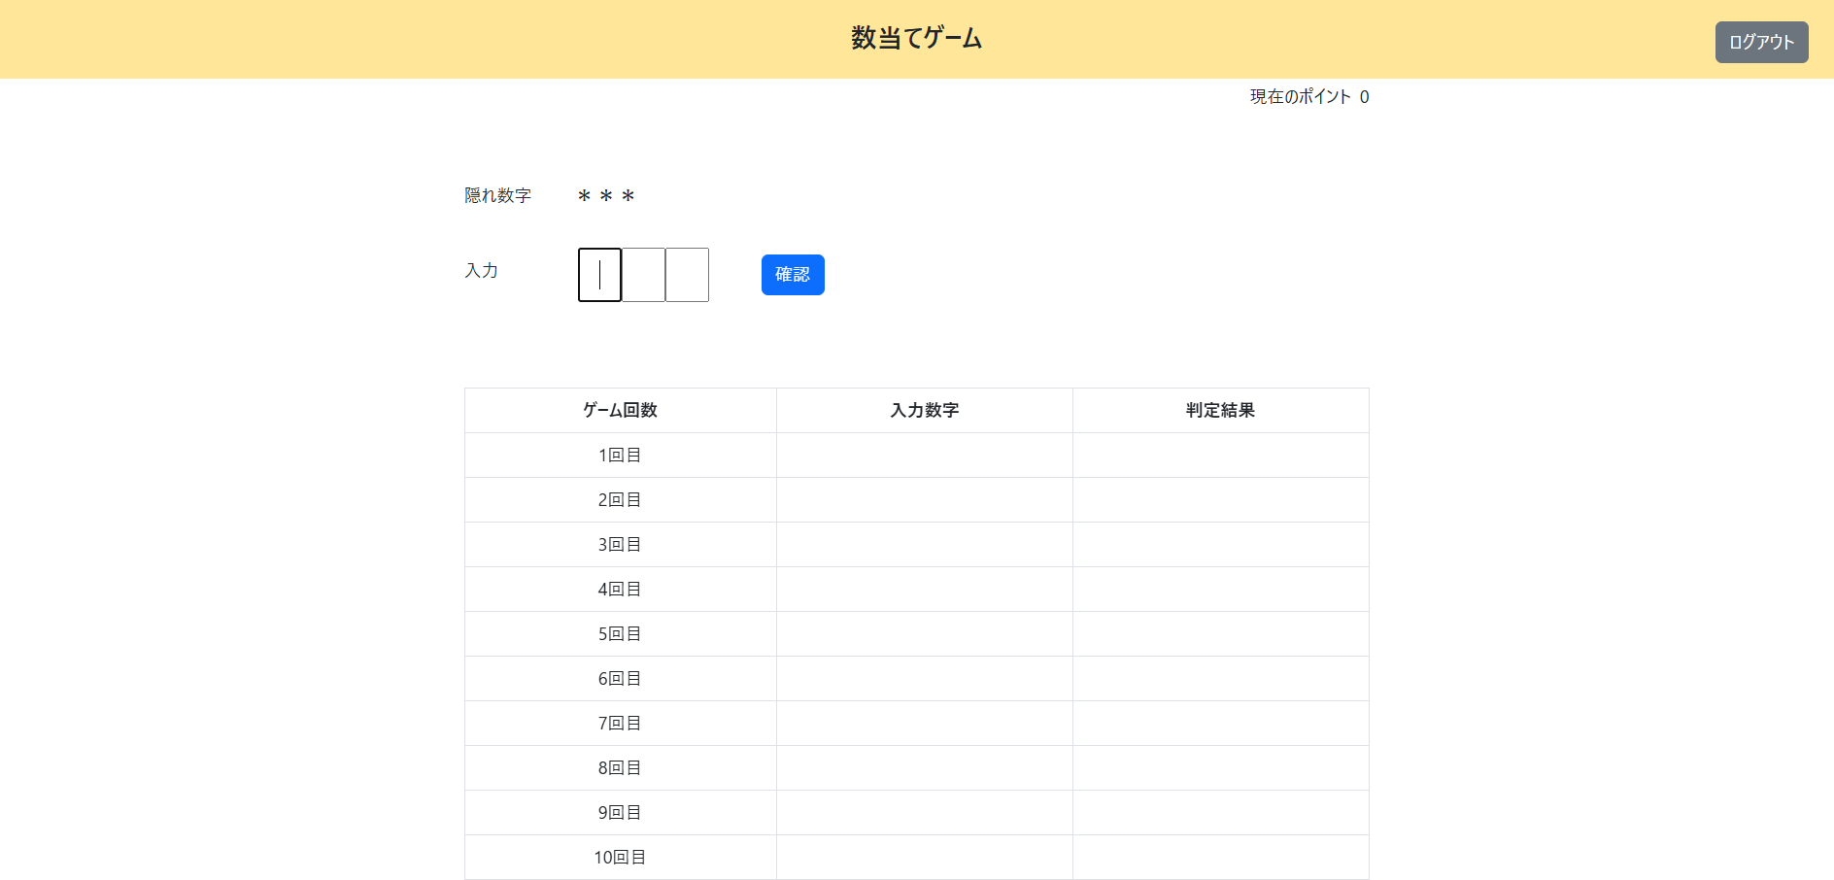
会員認証機能

＜チェック条件＞
1) | 会員情報テーブル検索結果
 | ① | 件数 | ： | 1件 | 会員ID = 100001, パスワード = password

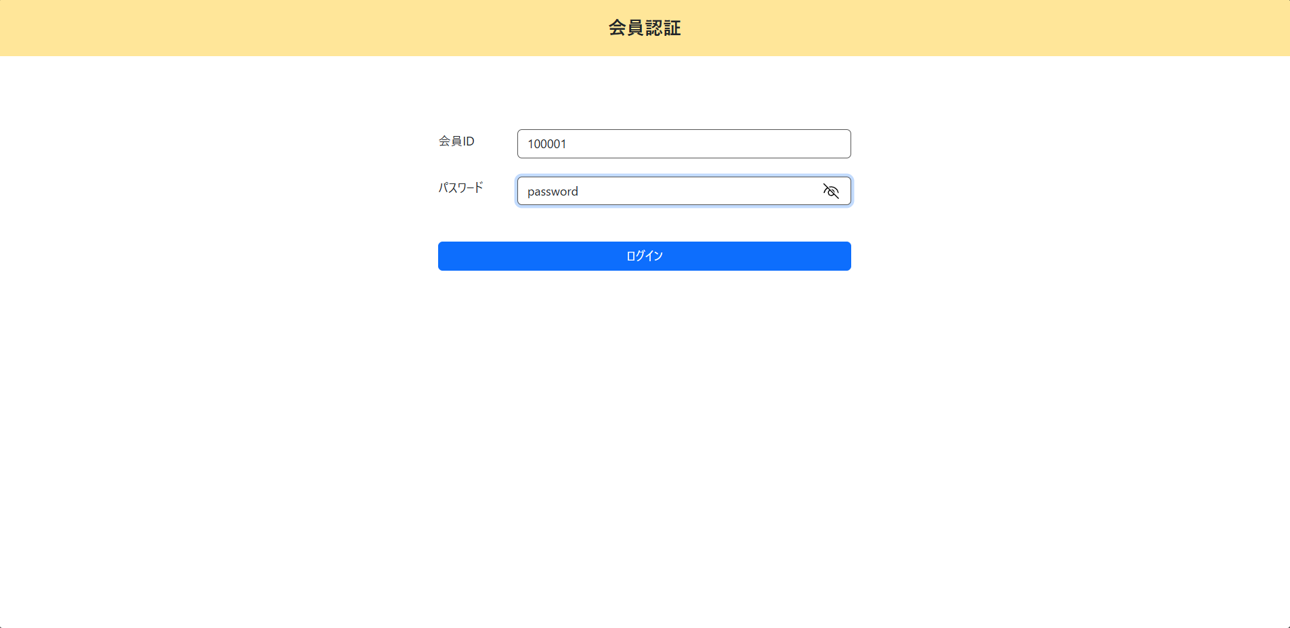

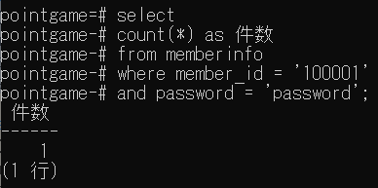
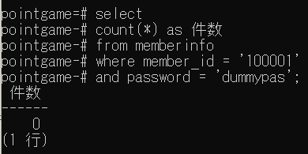

＜確認内容＞
1) | 数当てゲーム実行処理に遷移する

XX1-0002
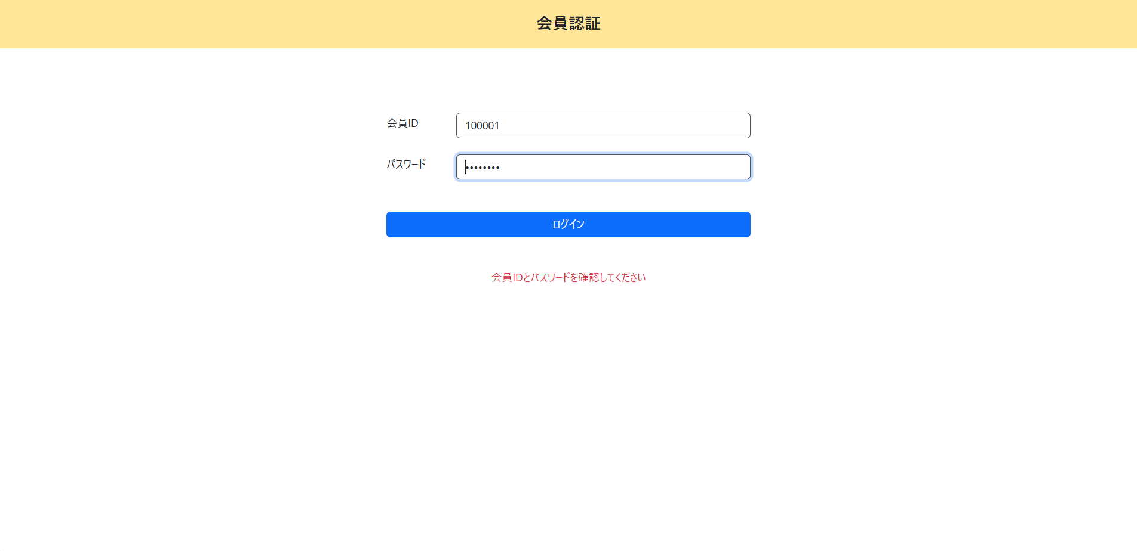
会員認証機能

＜チェック条件＞
1) | 会員情報テーブル検索結果
 | ① | 件数 | ： | 0件 | 会員ID = 100001, パスワード = dummypas

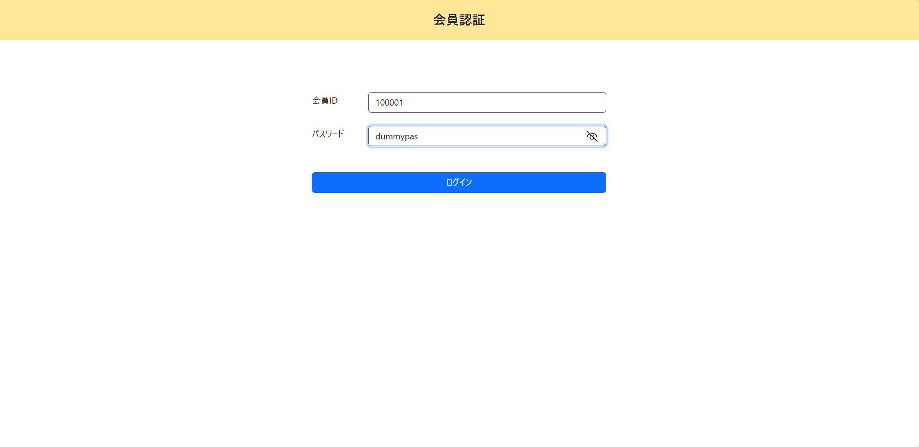

＜確認内容＞
1) | 画面に表示されていることを確認
 | ① | 会員IDとパスワードを確認してください

XX1-0003

数当てゲーム機能

＜チェック条件＞
1) | ポイント情報テーブル
 | ① | ポイント | ： | 1000

＜確認内容＞
1) | 画面に表示されていることを確認
 | ① | ポイント | ： | ポイント情報テーブルのポイント

XX1-0005

数当てゲーム機能

＜チェック条件＞
1) | ポイント情報テーブル
 | ① | レコード更新日 | ： | 前日 | 20250304

＜確認内容＞
1) | 画面に前回の入力数字と判定結果が表示されていないことを確認

XX1-0006

数当てゲーム機能

＜チェック条件＞
1) | ポイント情報テーブル
 | ① | レコード更新日 | ： | 当日 | 20250305

＜確認内容＞
2) | 画面に表示されていることを確認
 | ① | ポイント | ： | 前回のポイント
 | ② | 入力数字 | ： | 前回の入力数字
 | ③ | 判定結果 | ： | 前回の判定結果

XX1-0007
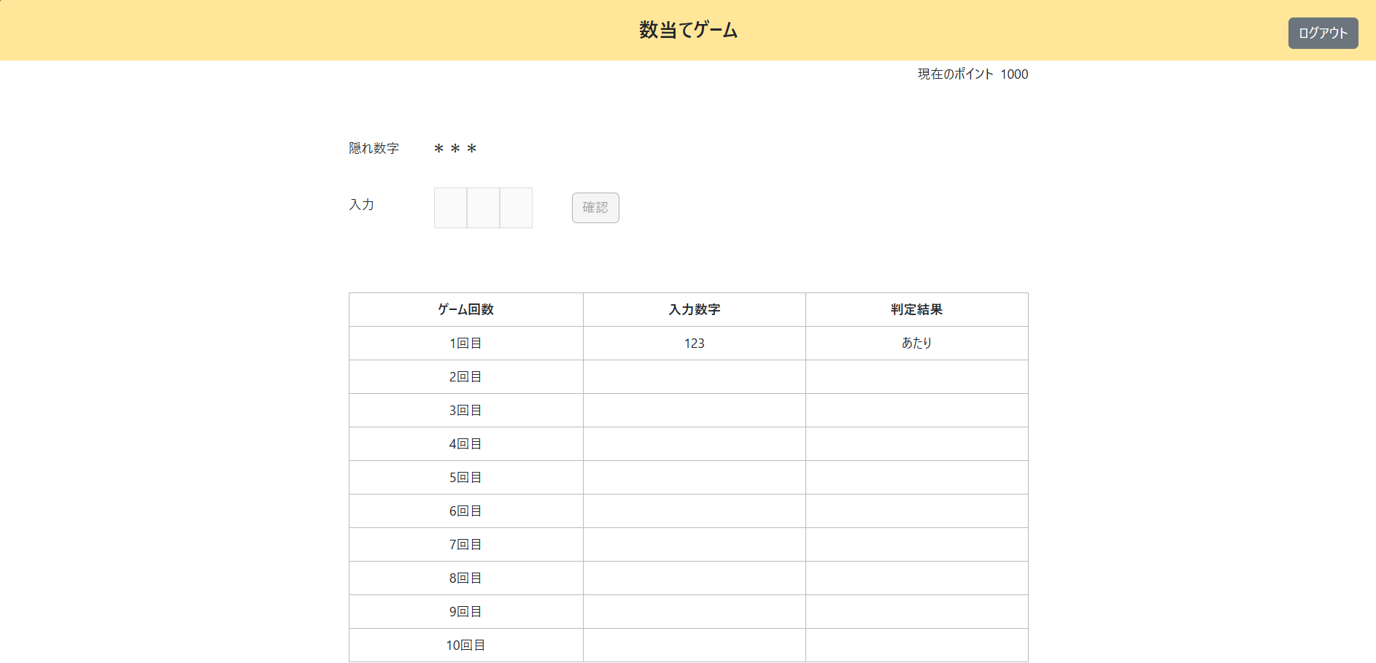
数当てゲーム機能

＜チェック条件＞
1) | ポイント情報テーブル
 | ① | 当日ゲーム終了有無 | ： | 1（終了）
 | ② | レコード更新日 | ： | 当日 | 20250305

＜確認内容＞
1) | ポップアップに表示されていることを確認
 | ① | 本日のゲームは実施済みです
 | ② | ポイント | ： | ポイント情報テーブルのポイント

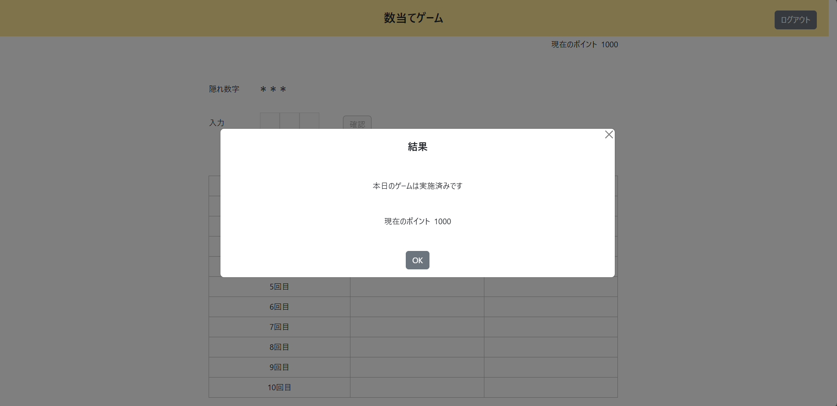

2) | 数字入力フォームを確認
 | ① | 非活性化されている

XX1-0008
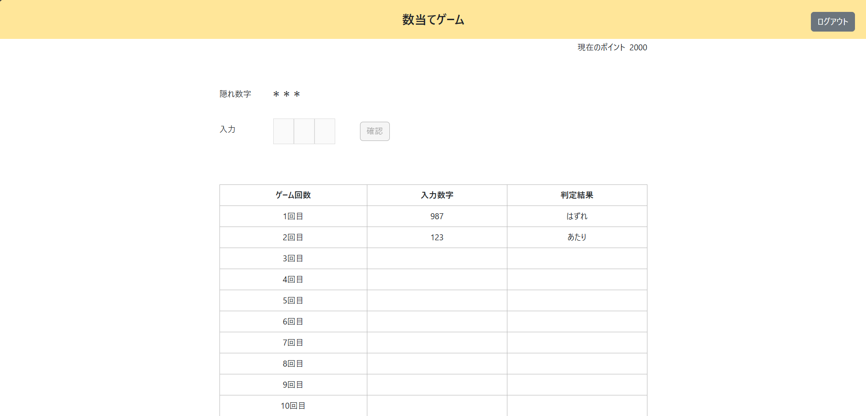
数当てゲーム機能

＜チェック条件＞
1) | ポイント情報テーブル
 | ① | ゲーム回数 | ： | 0~4 |  | 1
 | ② | 当日ゲーム終了有無 | ： | 0（未終了）
 | ③ | レコード更新日 | ： | 当日 |  | 20250305

2) | 数字入力欄（隠れ数字と比較）
 | ① | 全ての数字と桁が一致している（あたり） |  |  | ： | 123

＜確認内容＞
1) | ポップアップに表示されていることを確認
 | ① | 挑戦に成功しました！ 獲得ポイント：1000
 | ② | ポイント | ： | ポイント情報テーブルのポイント

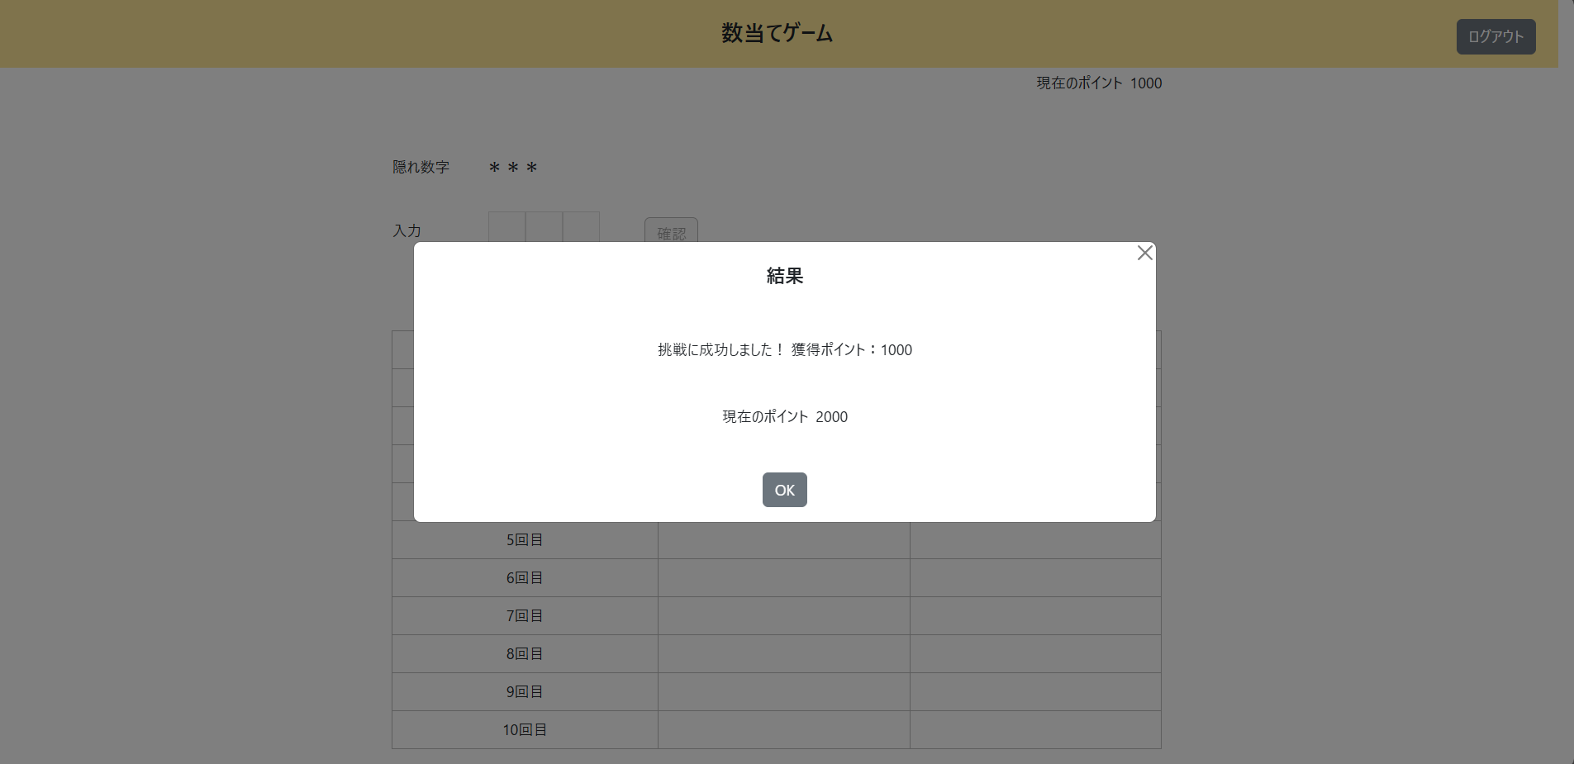

2) | 画面に表示されていることを確認
 | ① | ポイント | ： | 前回のポイント+獲得ポイント
 | ② | 入力数字 | ： | 今回の入力数字
 | ③ | 判定結果 | ： | 今回の判定結果

3) | 数字入力フォームを確認
 | ① | 非活性化されている

XX1-0009
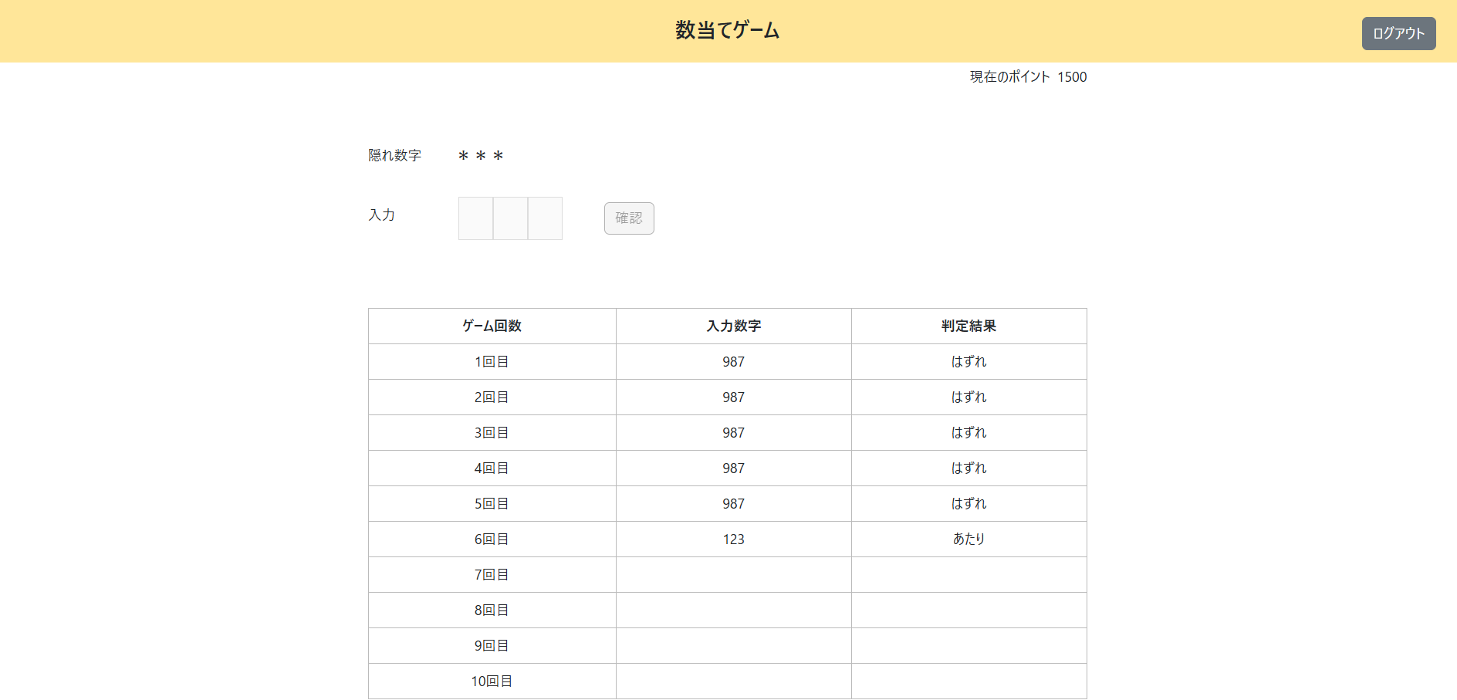
数当てゲーム機能

＜チェック条件＞
1) | ポイント情報テーブル
 | ① | ゲーム回数 | ： | 5~6 |  | 5
 | ② | 当日ゲーム終了有無 | ： | 0（未終了）
 | ③ | レコード更新日 | ： | 当日 |  | 20250305

2) | 数字入力欄（隠れ数字と比較）
 | ① | 全ての数字と桁が一致している（あたり） |  |  | ： | 123



＜確認内容＞
1) | ポップアップに表示されていることを確認
 | ① | 挑戦に成功しました！ 獲得ポイント：500
 | ② | ポイント | ： | ポイント情報テーブルのポイント

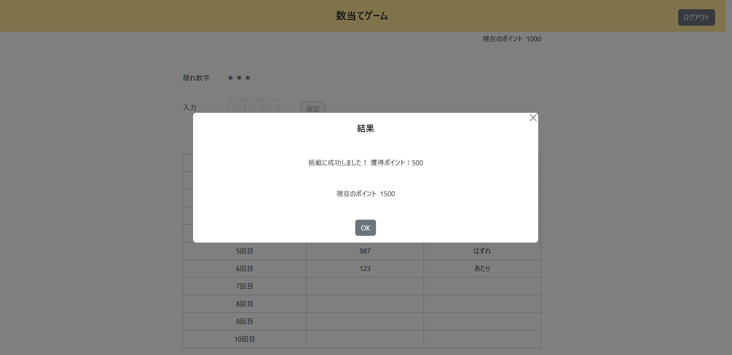

2) | 画面に表示されていることを確認
 | ① | ポイント | ： | 前回のポイント+獲得ポイント
 | ② | 入力数字 | ： | 今回の入力数字
 | ③ | 判定結果 | ： | 今回の判定結果

3) | 数字入力フォームを確認
 | ① | 非活性化されている

XX1-0010
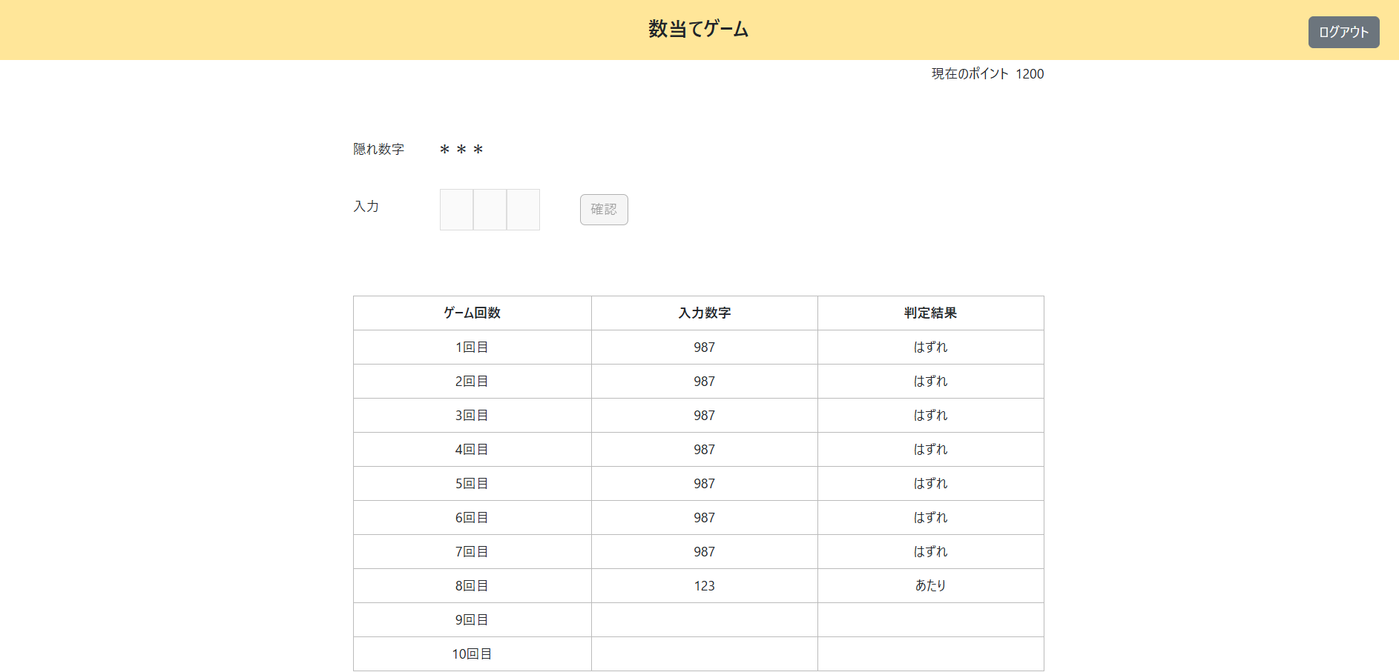
数当てゲーム機能

＜チェック条件＞
1) | ポイント情報テーブル
 | ① | ゲーム回数 | ： | 7~9 |  | 7
 | ② | 当日ゲーム終了有無 | ： | 0（未終了）
 | ③ | レコード更新日 | ： | 当日 |  | 20250305

2) | 数字入力欄（隠れ数字と比較）
 | ① | 全ての数字と桁が一致している（あたり） |  |  | ： | 123



＜確認内容＞
1) | ポップアップに表示されていることを確認
 | ① | 挑戦に成功しました！ 獲得ポイント：200
 | ② | ポイント |  |  | ： | 前回のポイント+獲得ポイント

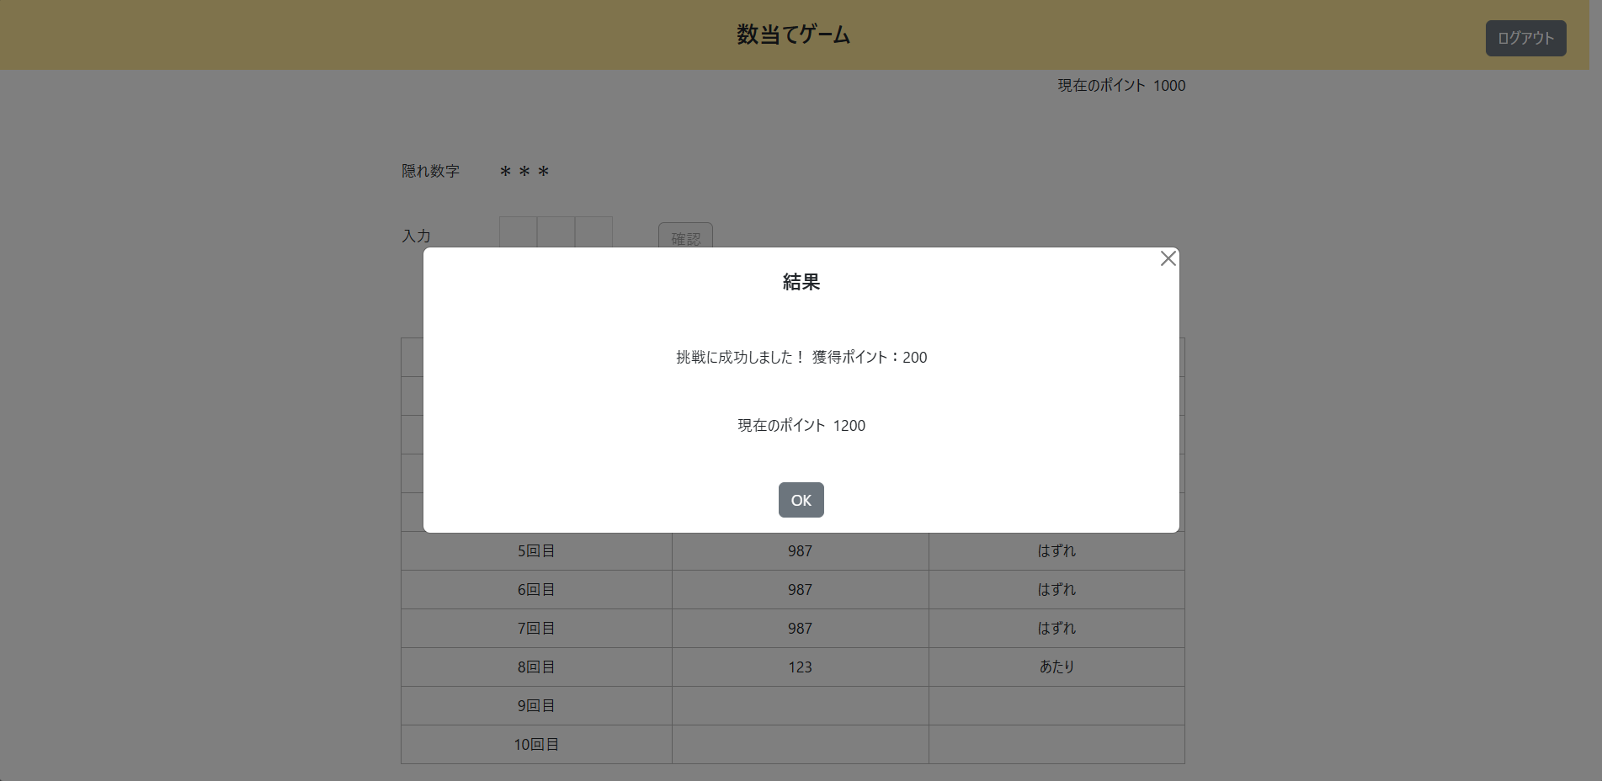

2) | 画面に表示されていることを確認
 | ① | ポイント |  |  | ： | 前回のポイント+獲得ポイント
 | ② | 入力数字 |  |  | ： | 今回の入力数字
 | ③ | 判定結果 |  |  | ： | 今回の判定結果

3) | 数字入力フォームを確認
 | ① | 非活性化されている

XX1-0011
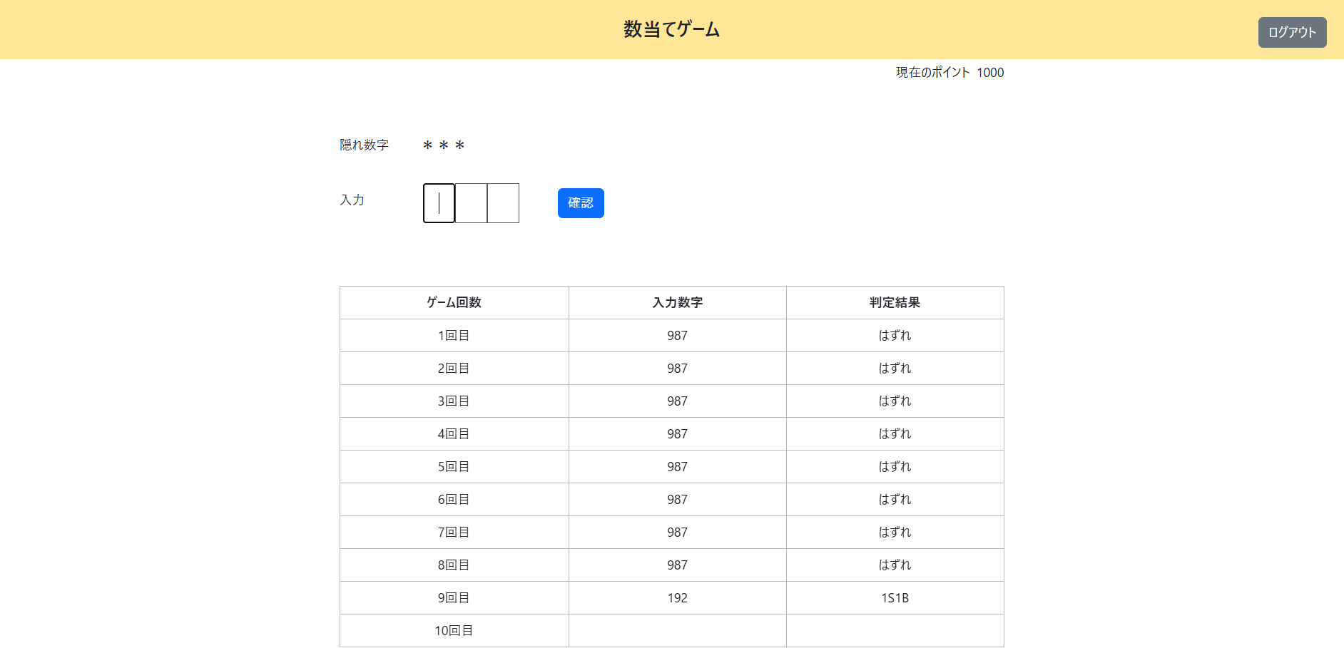
数当てゲーム機能

＜チェック条件＞
1) | ポイント情報テーブル
 | ① | ゲーム回数 | ： | 0~8 |  | 8
 | ② | 当日ゲーム終了有無 | ： | 0（未終了）
 | ③ | レコード更新日 | ： | 当日 |  | 20250305

2) | 数字入力欄（隠れ数字と比較）
 | ① | あたり以外 | ： | 192 |  | (1S1B)



＜確認内容＞
1) | 画面に表示されていることを確認
 | ① | 入力数字 |  |  | ： | 今回の入力数字
 | ② | 判定結果 |  |  | ： | 今回の判定結果

XX1-0012
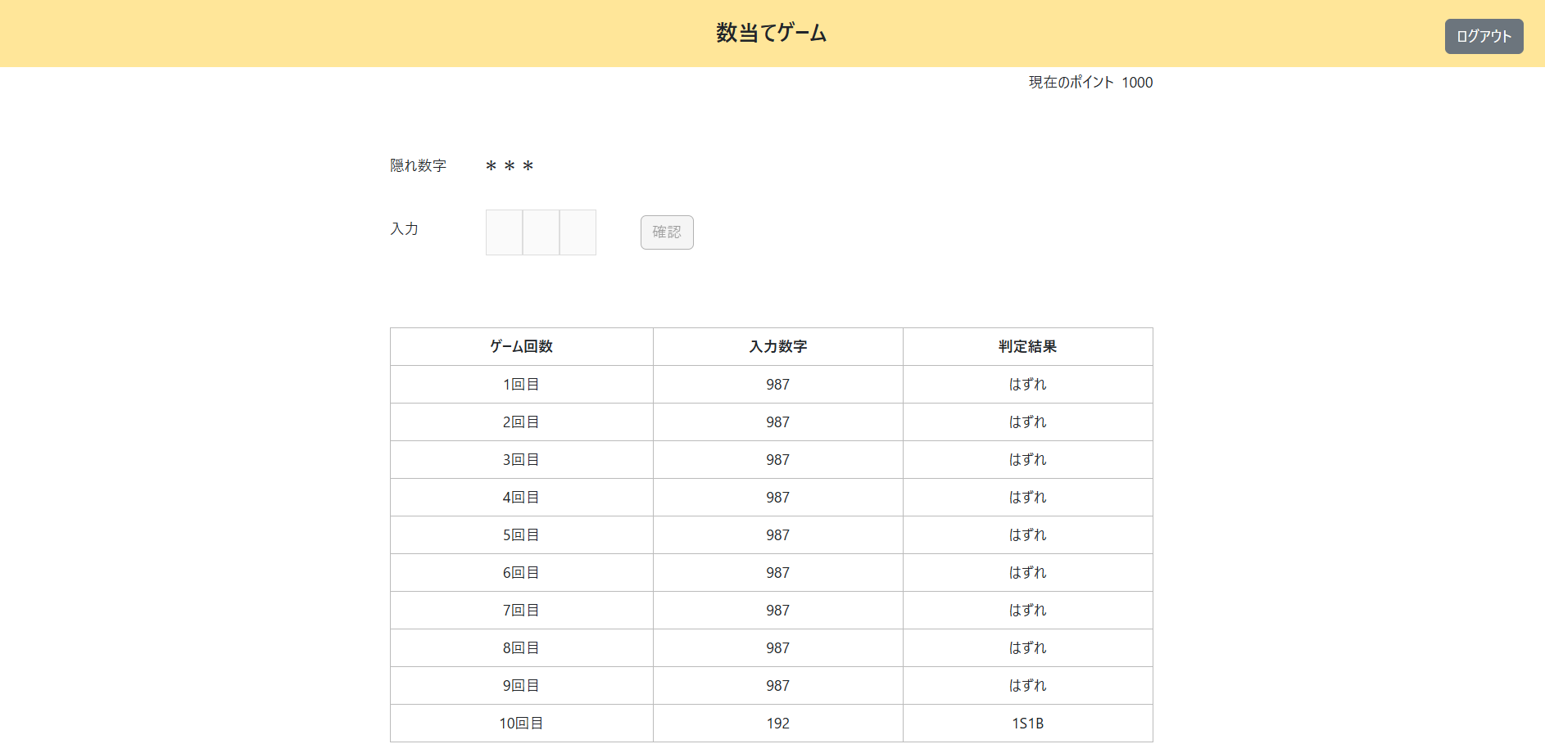
数当てゲーム機能

＜チェック条件＞
1) | ポイント情報テーブル
 | ① | ゲーム回数 | ： | 9 |  | 9
 | ② | 当日ゲーム終了有無 | ： | 0（未終了）
 | ③ | レコード更新日 | ： | 当日 |  | 20250305

2) | 数字入力欄（隠れ数字と比較）
 | ① | あたり以外 | ： | 192 |  | (1S1B)



＜確認内容＞
1) | ポップアップに表示されていることを確認
 | ① | 挑戦に失敗しました…
 | ② | ポイント |  |  | ： | 前回のポイント

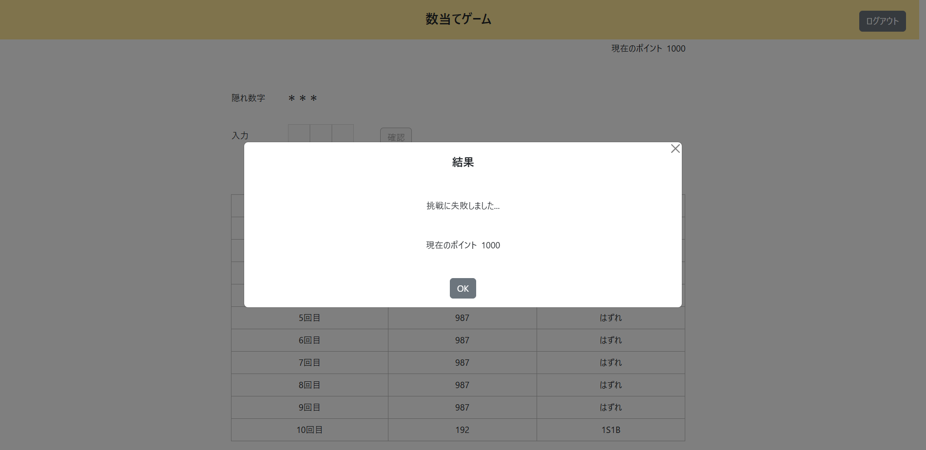

2) | 画面に表示されていることを確認
 | ① | 入力数字 |  |  | ： | 今回の入力数字
 | ② | 判定結果 |  |  | ： | 今回の判定結果

3) | 数字入力フォームを確認
 | ① | 非活性化されている

